Startsida
Profilsats VS8000 till skåp med plyfagolv

Beställning / Förfrågan
Antal satser |  | Utvändigt skåpmått,
Bilmärke |  | (definitioner se fliken "Måttskiss")
Inv. längd, mm |  | Längd = | 52 |  | 0
Inv. bredd, mm |  | Bredd = | 15 |  | 0
Inv. höjd, mm |  | Höjd = | 88 |  | 0
Väggtjocklek, mm
Taktjocklek, mm |  | Datum:
Framstamstjocklek, mm |  | Kund:
Golvtjocklek, mm
Bakgavellyft / dörrar |  | Beställare:
Längd, lyftplatta
A-mått (se nedan)
Längd, (lyftplatta - A-mått) |  | Beställningsnr:
Förhöjningsbalk |  | Leveranstid:
Bakljusbalk |  | Leveransadress:
Typ av chassifäste
Antal chassifäste
Nit- & skruvsats för montage
Skruvsats för chassifäste
Inre hörnvinkel
Sparklist
Antal tvärbalkar | -1 | (ändringsbart fält) | Std = | -1
Antal kombiskena (L=4060 mm)

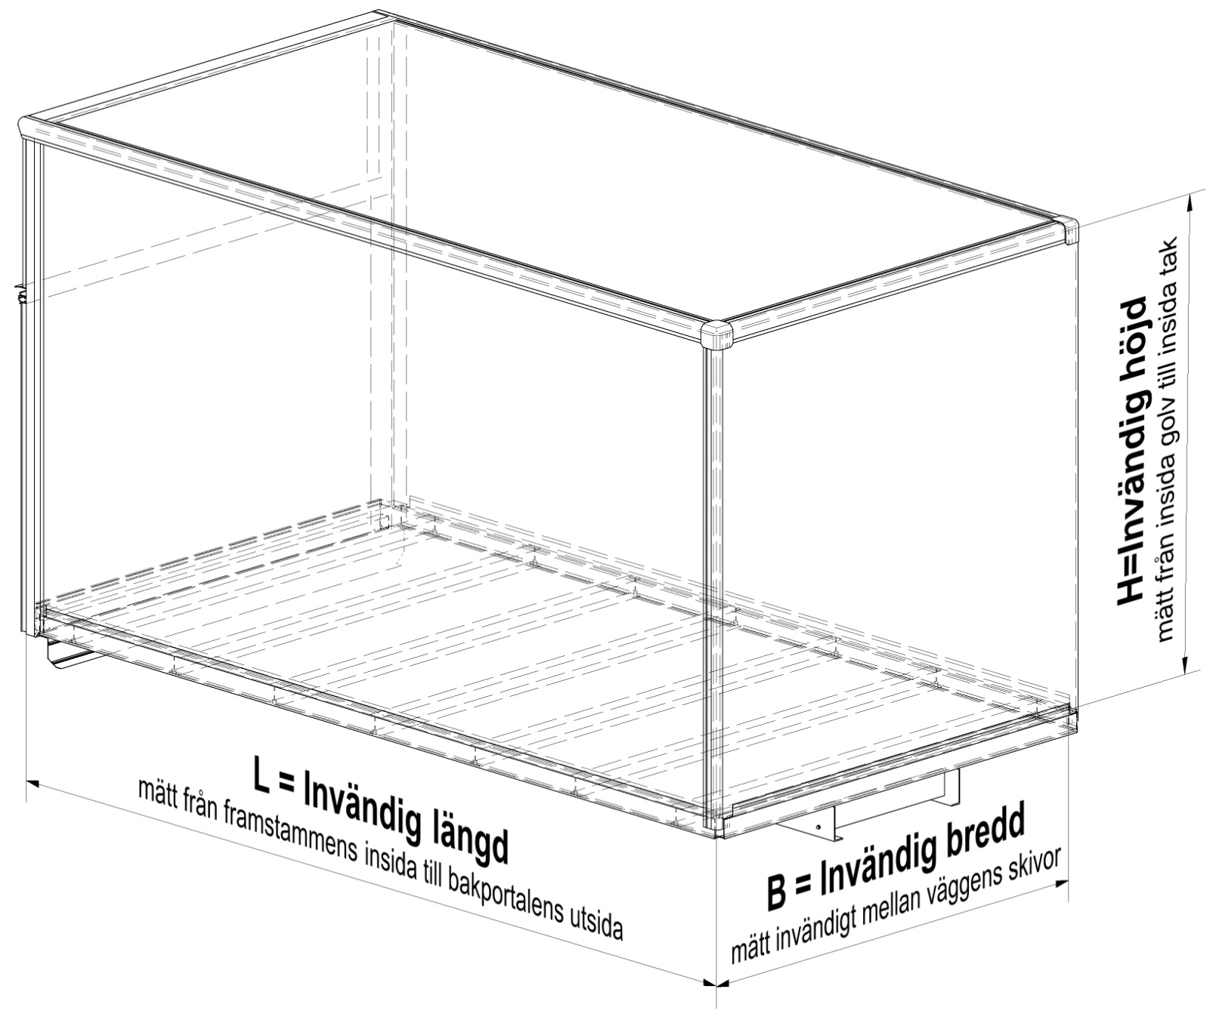

Övriga mått: Se fliken "Måttskiss"

Måttskiss
Måttskiss Profilsats VS8000 till skåp med plyfagolv

Måttuppgifter (mm)
Utv. längd, L utv. | 52 | Väggtjocklek, Tvägg | 0 | Golvtjocklek, Tgolv | 0
Utv. bredd, B utv. | 15 | Taktjocklek, Ttak | 0 | B inlastn. | -118
Utv. höjd, H utv. | 88 | Framtjocklek, Tfram | 0 | H inlastn. | -59

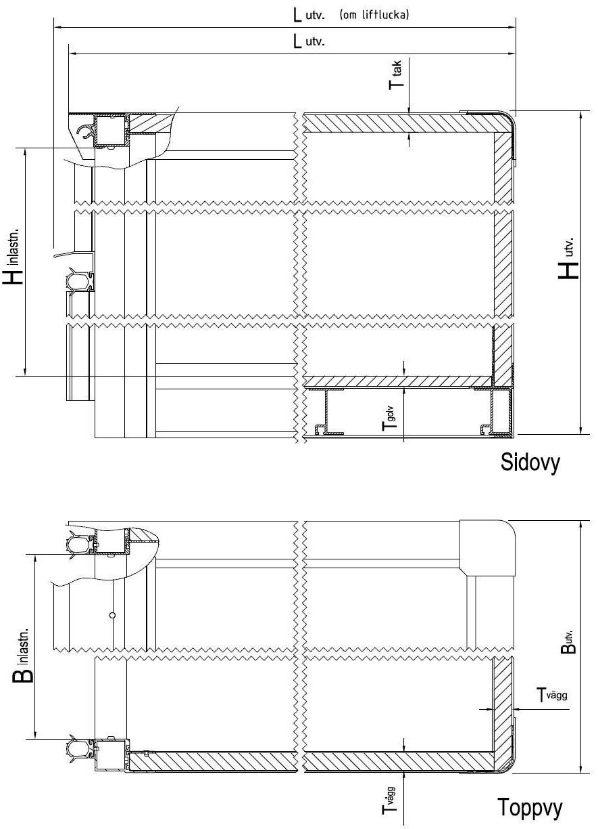

Vägg
Vägg VS8000 till skåp med plyfagolv
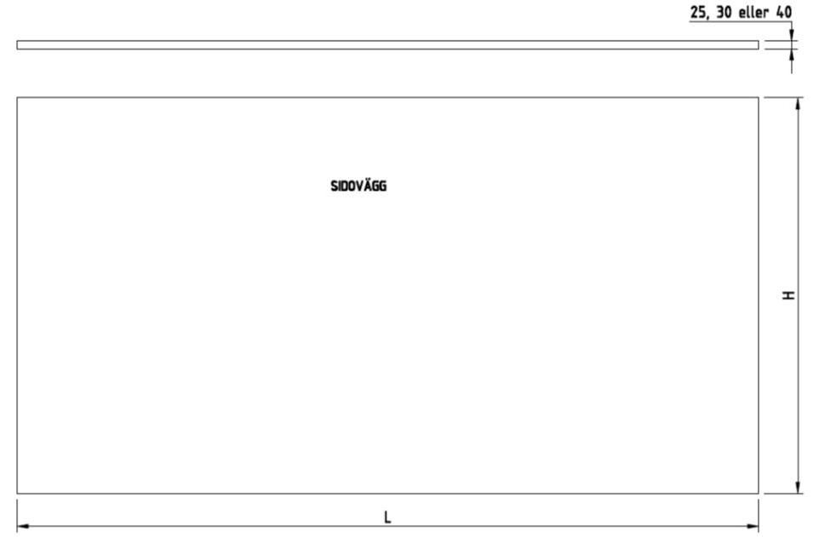

 | L= | -60 | H= | FALSE

Tak
Tak VS8000 till skåp med plyfagolv
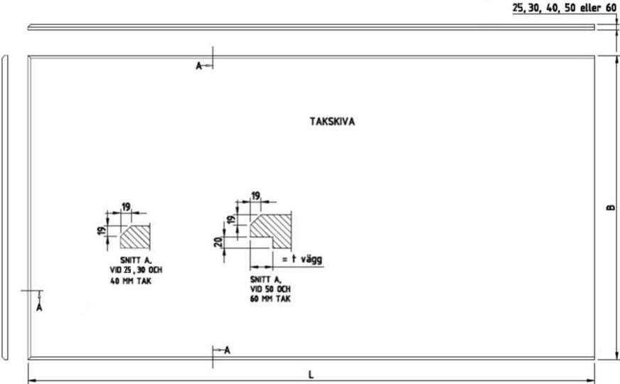

 | L= | -60 | B= | 0

Bakdörrar
Bakdörr VS8000 till skåp med plyfagolv

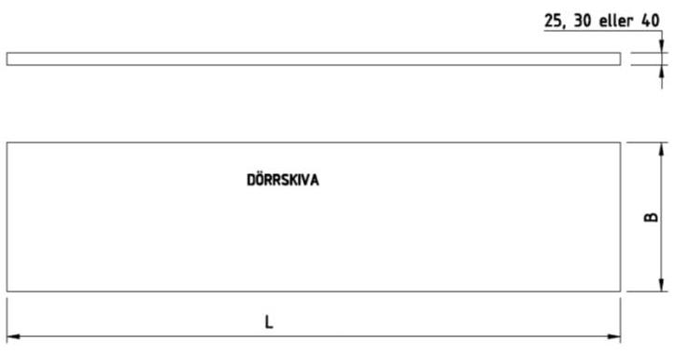

 | L= | B=

